M3_figuras
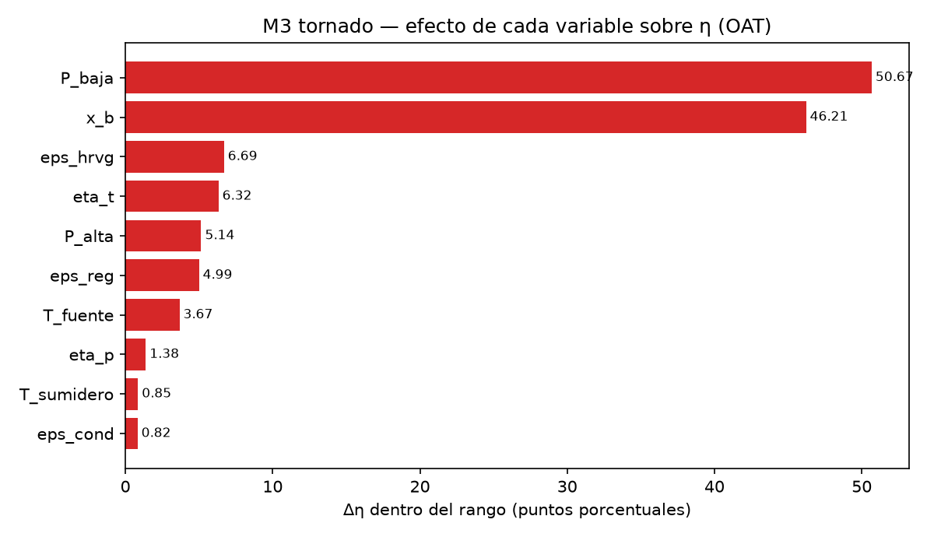
figura | ruta
m3_tornado.png | resultados/2026-10-06_final_M3/m3_tornado.png
Tornado de Δη de M3: barras horizontales de Δη_i por variable, de mayor a menor.

M4_figuras
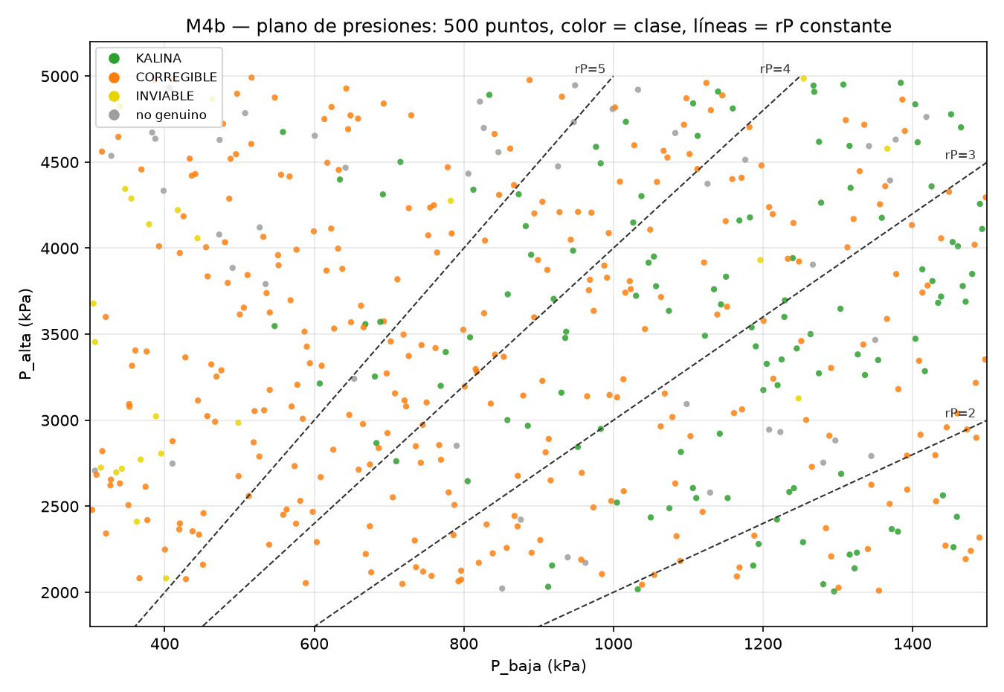
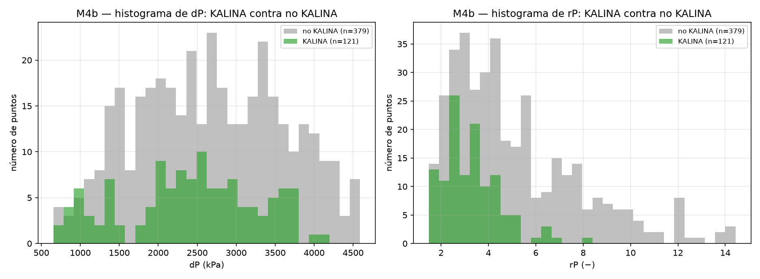
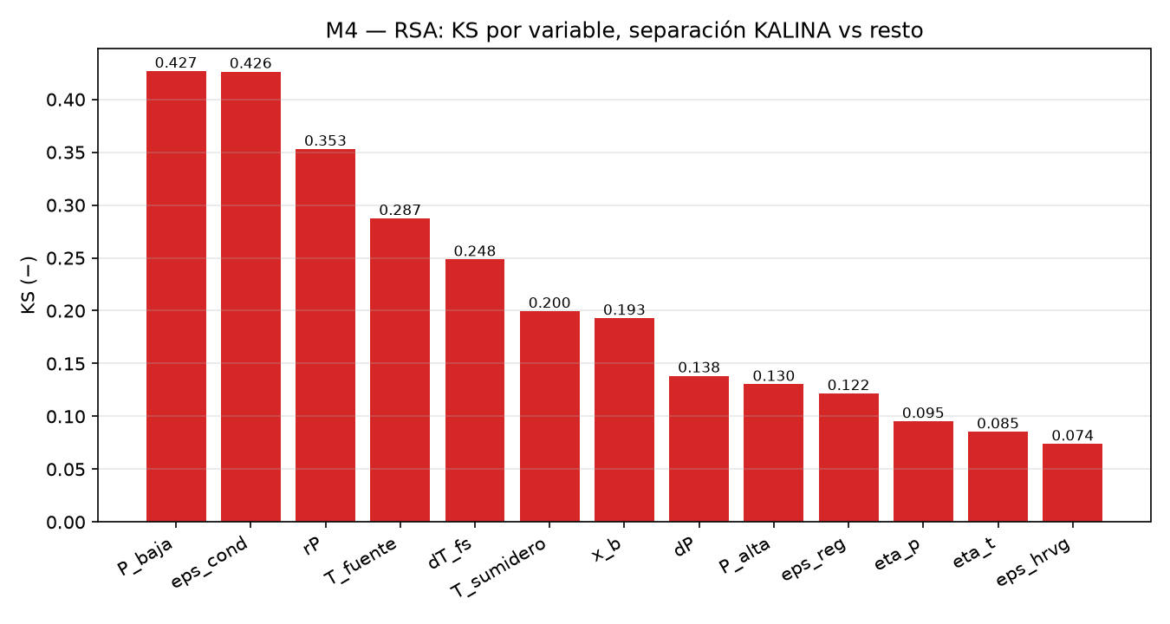
figura | ruta
m4b_plano_presiones.png | resultados/2026-10-07_final_M4b/m4b_plano_presiones.png
m4b_hist_dP_rP.png | resultados/2026-10-07_final_M4b/m4b_hist_dP_rP.png
m4b_rsa_ks.png | resultados/2026-10-07_final_M4b/m4b_rsa_ks.png

Figuras de M4b: (a) plano P_baja contra P_alta con la clase de cada punto y las líneas de rP constante; (b) histograma de dP y rP dentro y fuera de KALINA; (c) KS del RSA por variable.

M5_figuras
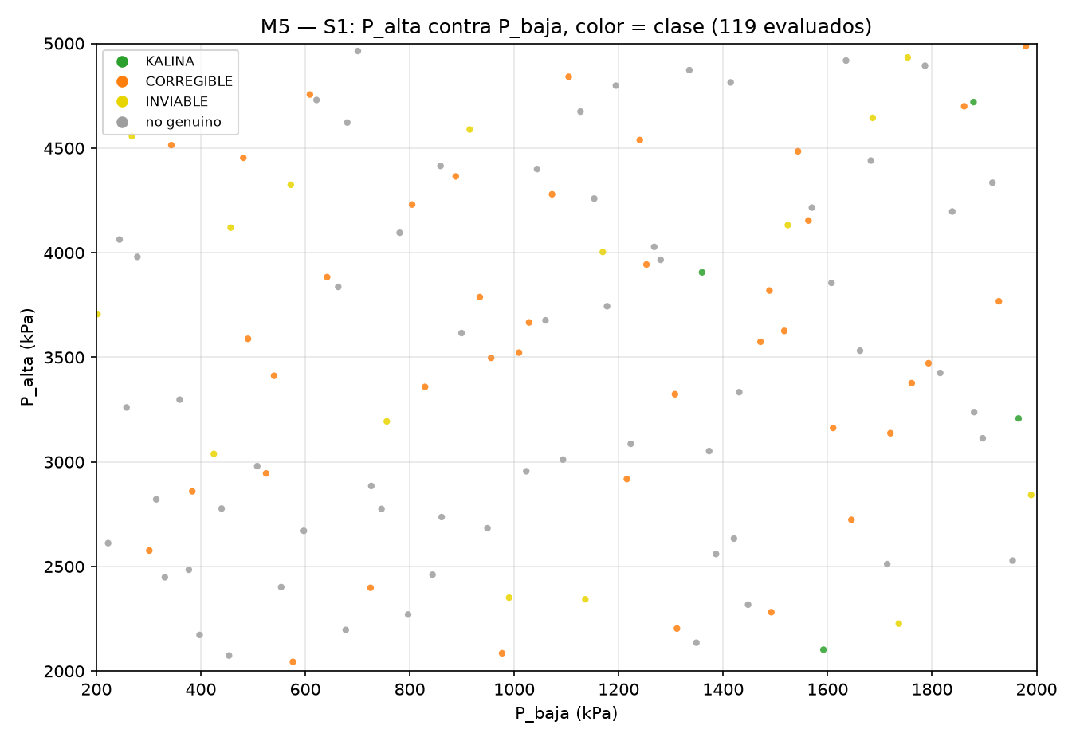
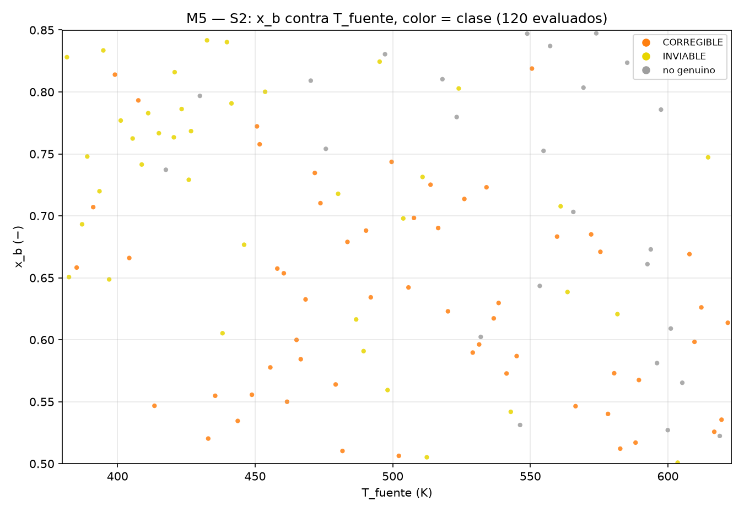
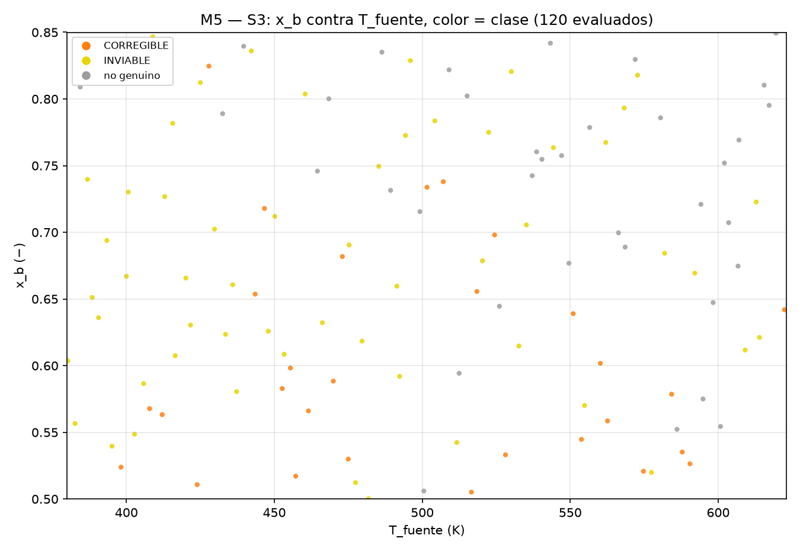
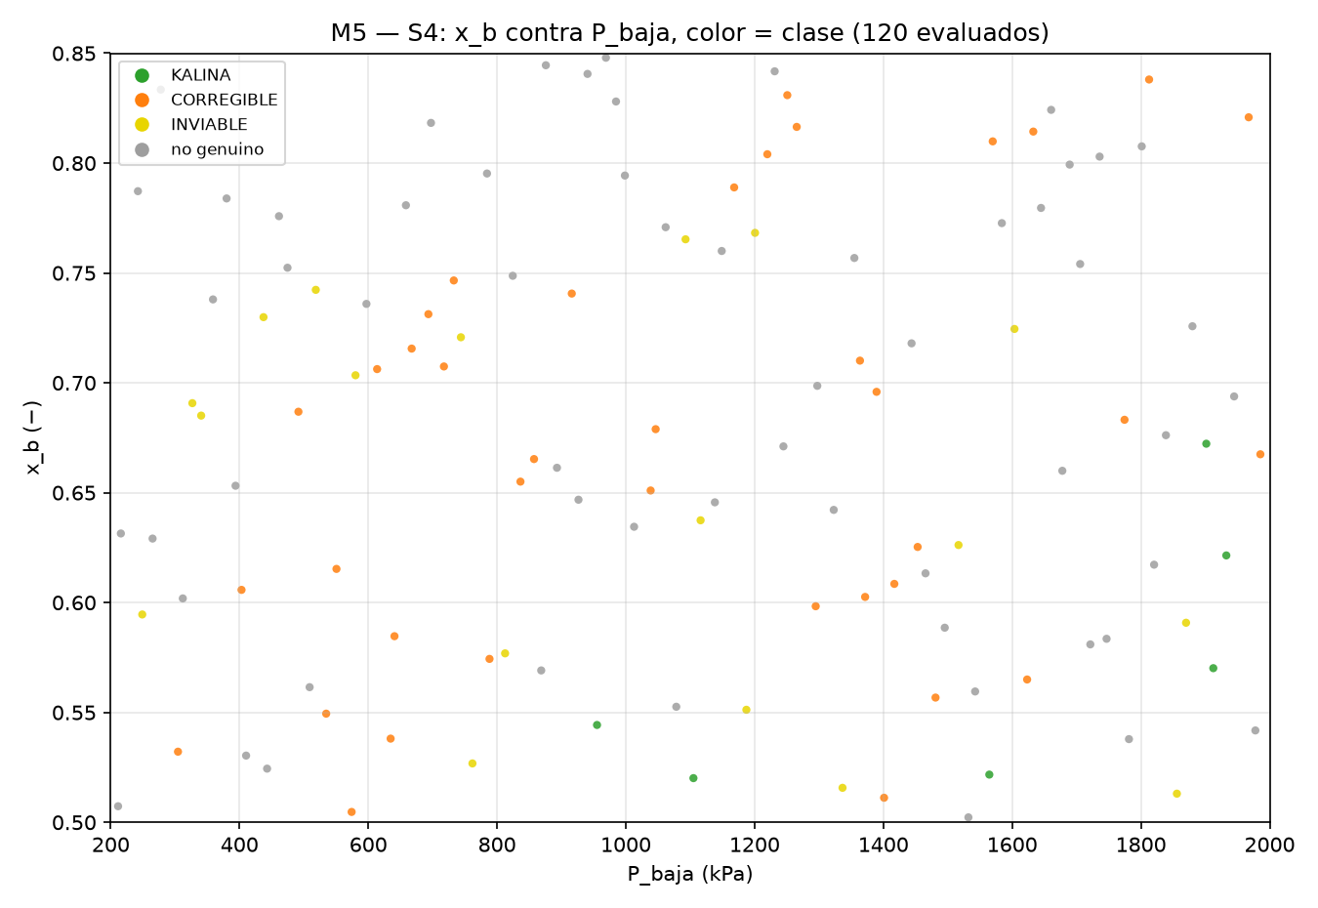
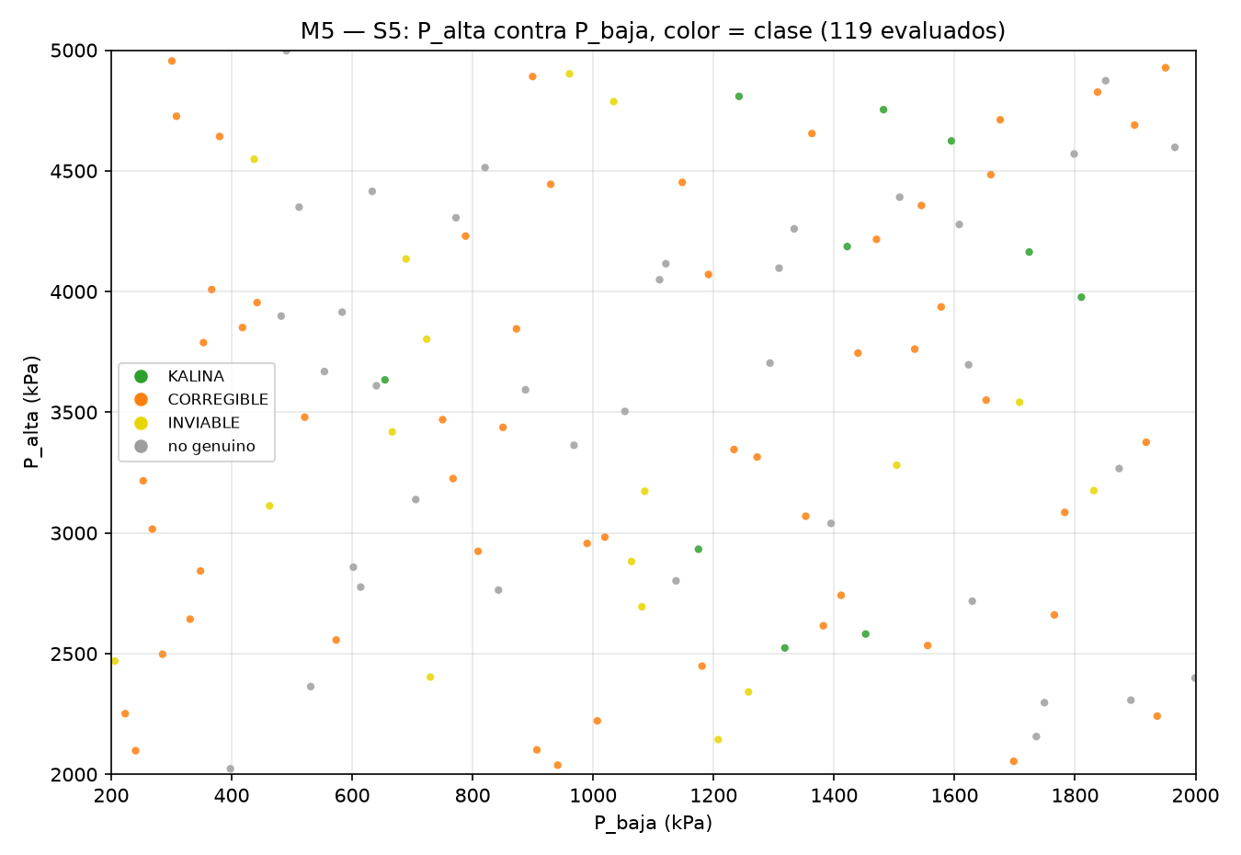
figura | ruta
m5_S1.png | resultados/2026-10-07_final_M5/m5_S1.png
m5_S2.png | resultados/2026-10-07_final_M5/m5_S2.png
m5_S3.png | resultados/2026-10-07_final_M5/m5_S3.png
m5_S4.png | resultados/2026-10-07_final_M5/m5_S4.png
m5_S5.png | resultados/2026-10-07_final_M5/m5_S5.png

Figuras de M5: una por escenario (m5_S1…m5_S5), con las dos variables elegidas del escenario en los ejes, un punto por fila evaluada y el color de su clase.

M5c_M4c_M7_M8_figuras
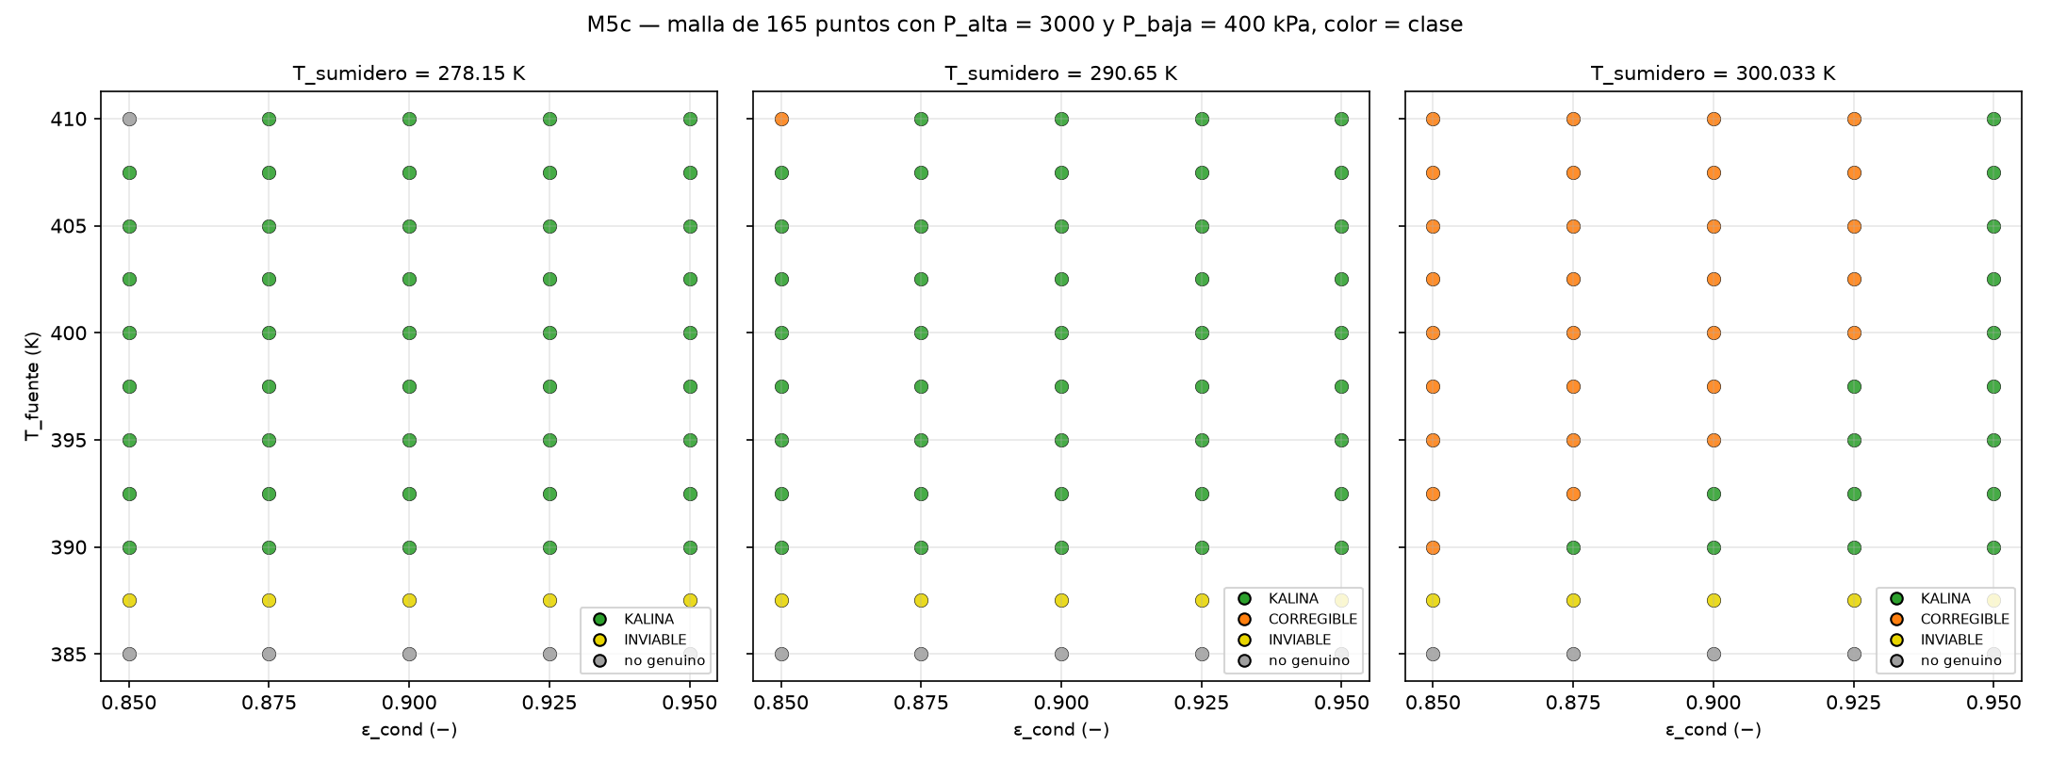
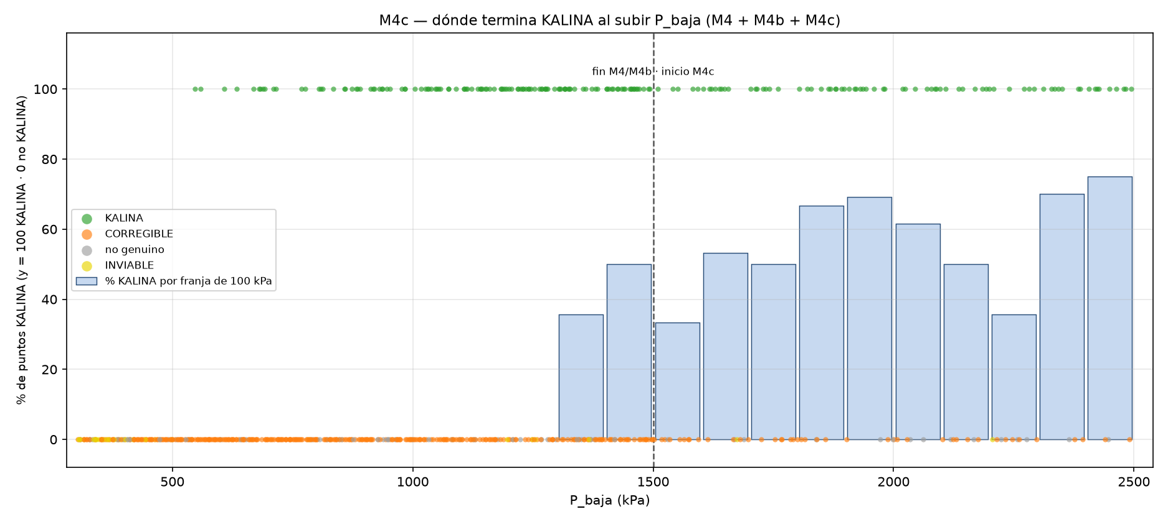
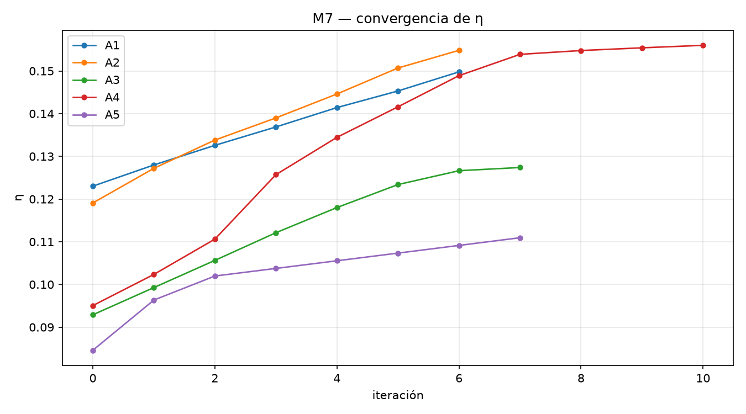
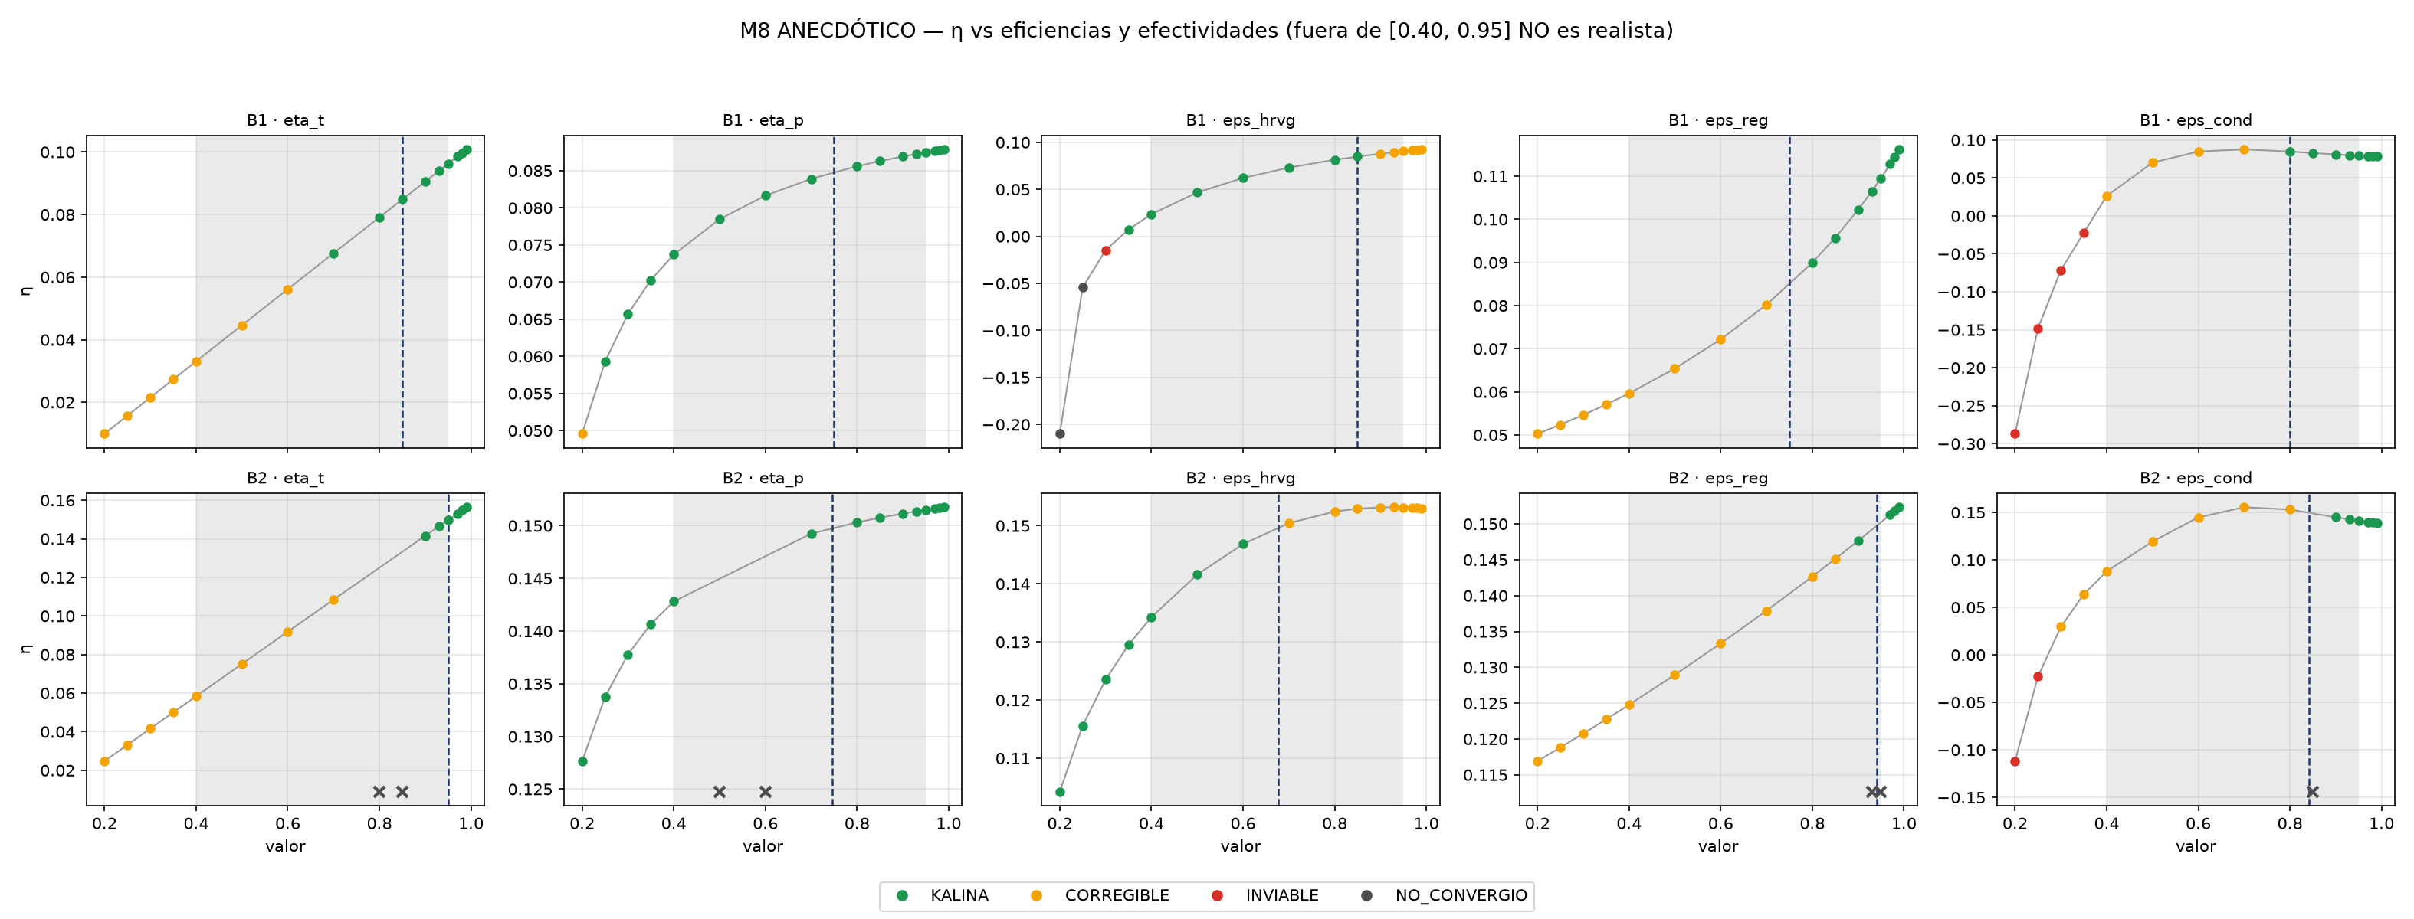
m5c_mapa.png | resultados/2026-10-07_final_M5c/m5c_mapa.png
m4c_techo.png | resultados/2026-10-07_final_M4c/m4c_techo.png
m7_convergencia.png | resultados/2026-10-07_final_M7/m7_convergencia.png
m8_curvas.png | resultados/2026-10-07_final_M8_anecdotico/m8_curvas.png

Figuras: (a) mapa de M5c; (b) techo por P_baja de M4c; (c) convergencia de M7; (d) curvas de M8 (ANECDÓTICO).

M9_figuras
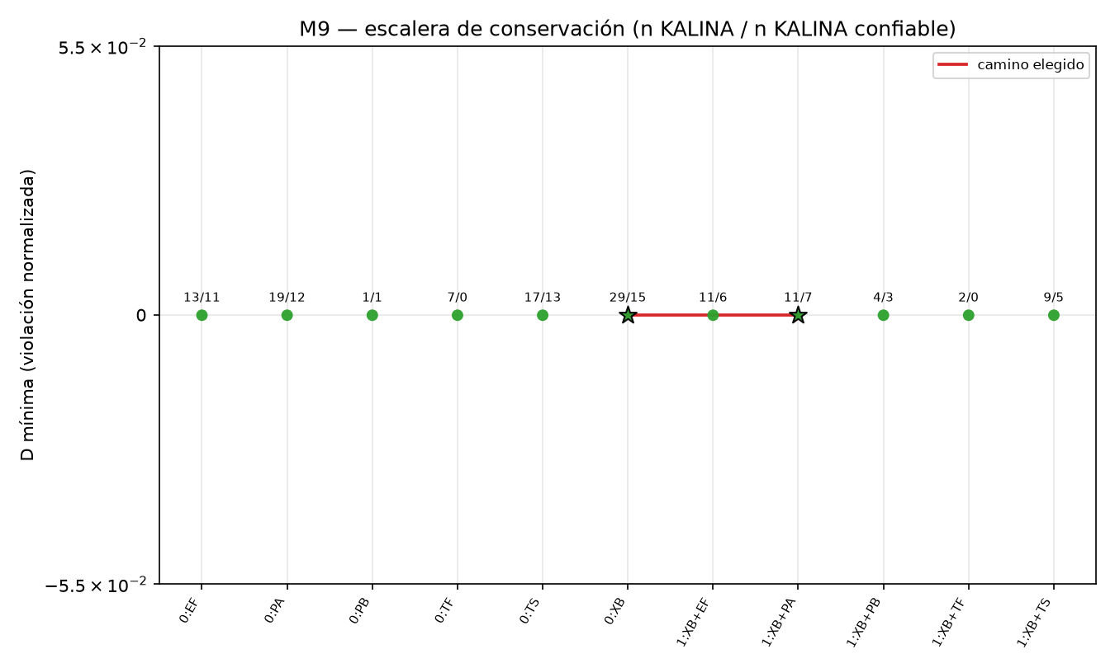
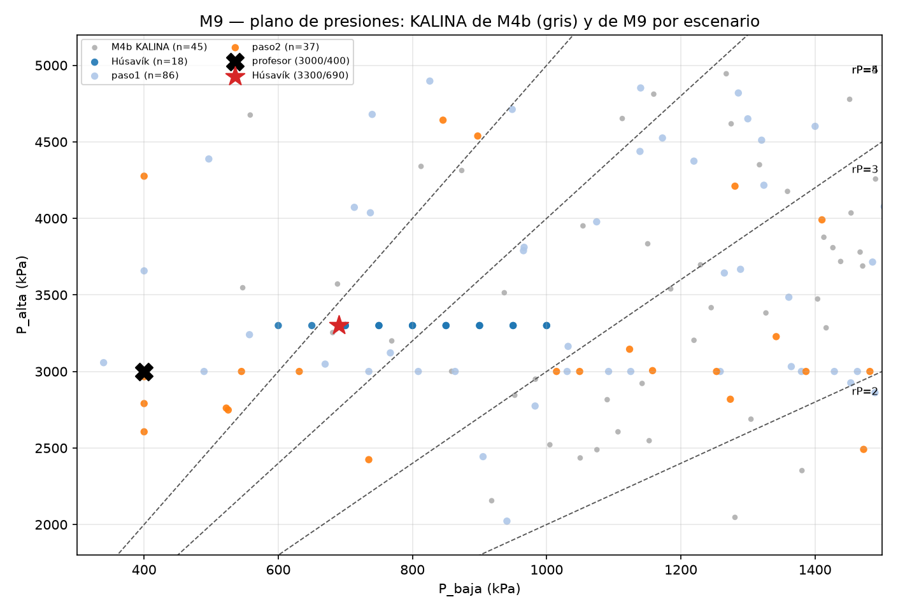
m9_escalera.png | resultados/2026-10-08_final_M9/m9_escalera.png
m9_plano_presiones.png | resultados/2026-10-08_final_M9/m9_plano_presiones.png

Figuras: (a) escalera de conservación; (b) plano P_alta–P_baja.

